Uitleg
 | Uitleg calculatieschema's
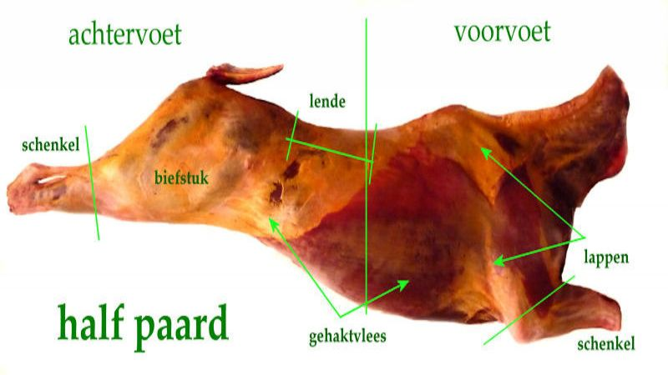

 | Regelmatig krijgt Versinspiratie vragen over het calculeren van slachtdieren en hun onderdelen. We zijn daarom op zoek gegaan naar de beste methodes en bieden deze aan via de verschillende calculatie pagina's.
 | Op de volgende pagina staat een calcultaieschema voor wat betreft het paard. De volgende punten zijn van belang.
* | In het bovenste blok vermeld je, in de witte vakjes en indien gewenst het soort dier en de mester/leverancier. In de vakjes daaronder noteer je het gewicht, de kosten van het slachten en de verwerkingskosten.
* | De SIW is eigenlijk alleen belangrijk wanneer je het vlees langer dan gebruikelijk laat hangen. Bij directe verwerking kan 0.00% ingevoegd worden.
* | De rood kleurige banen en regels bevatten formules dus ze mogen niet veranderd worden. Doe je dat toch dan moet je de calculatie opnieuw downloaden.
* | Vul indien gewenst, per product, de verschillende plu-nummers in.
* | Noteer vervolgens de gewichten van de verschillende producten die je uit het paard snijdt en de geldende verkooprijzen. Bij geen gewichten wordt dan geen prijs vermeld.
* | De vermelde producten zijn, naar wens, te vervangen door eigen producten.

 |  | Meer informatie:

 |  | Versinspiratie
 |  | Tel: 06-290,22,488

